КЭ и ГЗ
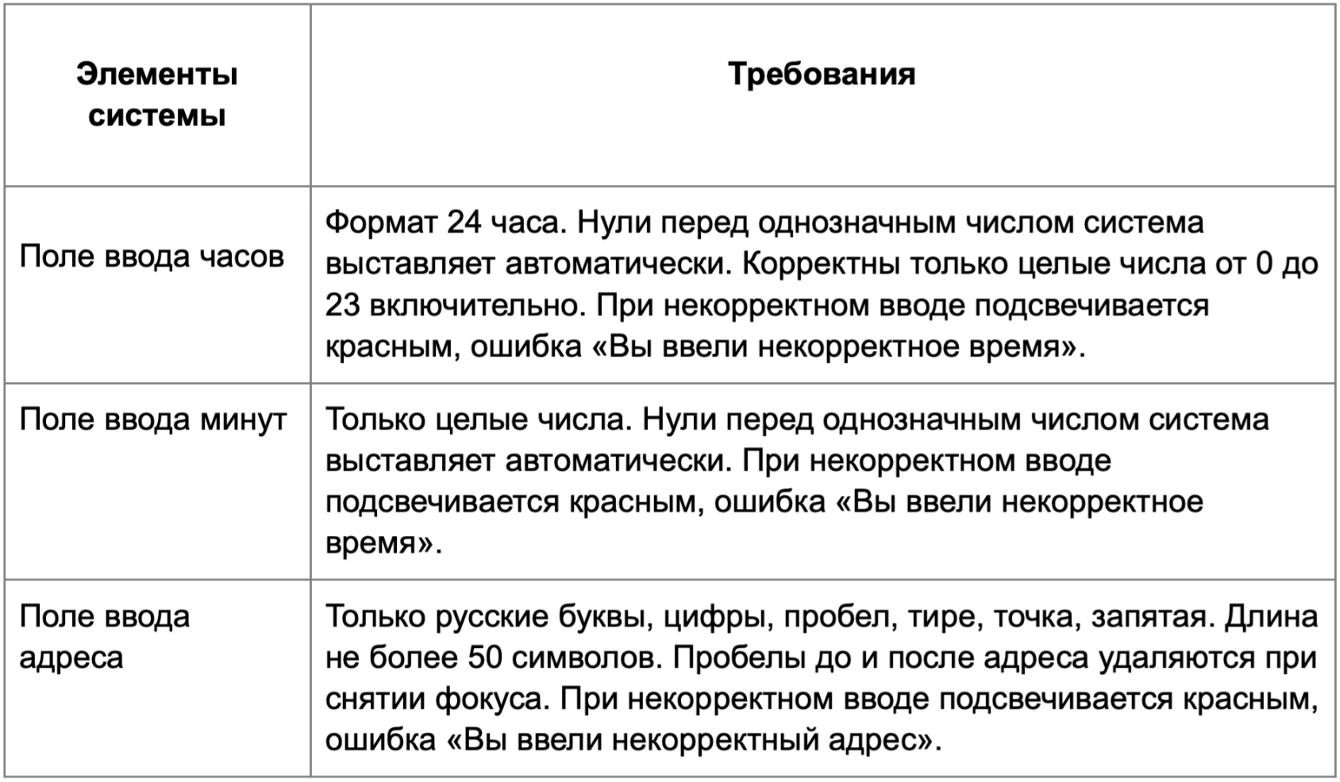

Требования
* Можно добавлять и удалять строки в группах проверок. Количество строк в шаблоне не отражает количество классов эквивалетности.
** В поля «Откуда» и «Куда» можно вводить только ограниченное количество адресов из таблицы в требованиях: Усачева, 3; Комсомольский проспект, 18; Зубовский бульвар, 37; М. Пироговская, 25; Хамовнический Вал, 34; Фрунзенская набережная, 46; 3-я Фрунзенская улица, 12. Используй их в качестве тестовых данных. Если для определенного класса эквивалетности или граничного значения эти адреса не подходят, то придумай свой адрес.

Группа проверок* | Название класса | Границы | Тестовые данные внутри класса (содержимое поля) | Тестовые данные на границах (содержимое поля) | Пояснение и оптимизации
Время начала поездки. Часы | В поле есть данные (валидно) |  | 15
 | Поле пустое (невалидно) |  | «» (0 символов)
 | Длина меньше 0 (невалидно) | -∞, -1 | -5 | -2; -1; 0
 | Длина от 0 до 23 (валидно) | 0, 23 | 15 | -1; 0; 1; 22; 23; 24
 | Длина больше 23 (невалидно) | 24, +∞ | 30 | 23; 24; 25
 | Автоматический 0 перед однозначными числами (валидно) | 0, 9 | 5 | -1; 0; 1 8; 9; 10
 | Однозначные числа с 0 (валидно) |  | 05
 | Дробные числа (невалидно) |  | 1.5
 | Буквы (невалидно) |  | 15а
 | Спецсимволы (невалидно) |  | 15#
 | Пробел (невалидно) |  | 2024-01-05
Группа проверок | Название класса | Границы | Тестовые данные внутри класса (содержимое поля) | Тестовые данные на границах (содержимое поля) | Пояснение и оптимизации
Время начала поездки. Минуты | В поле есть данные (валидно) |  | 30
 | Поле пустое (невалидно) |  | «» (0 символов)
 | Длина меньше 0 (невалидно) | -∞, -1 | -5 | -2; -1; 0
 | Длина от 0 до 59 (валидно) | 0, 59 | 30 | -1; 0; 1; 58; 59; 60
 | Длина больше 59 (невалидно) | 60, +∞ | 65 | 59; 60; 61
 | Однозначные числа (валидно) | 0, 9 | 5 | -1; 0; 1 8; 9; 10
 | Однозначные числа с 0 (валидно) |  | 05
 | Дробные числа (невалидно) |  | 1.5
 | Буквы (невалидно) |  | 15а
 | Спецсимволы (невалидно) |  | 15#
 | Пробел (невалидно) |  | 2024-01-05
Группа проверок | Название класса | Границы | Тестовые данные внутри класса (содержимое поля) | Тестовые данные на границах (содержимое поля) | Пояснение и оптимизации
** Поле ввода адреса. Откуда | В поле есть данные (валидно) |  | Комсомольский проспект, 18
 | Поле пустое (невалидно) |  | «» (0 символов)
 | Длина от 1 до 50 символов (валидно) | 1, 50 | Комсомольский проспект, 18 (26 символов) | «» (0 символов) К (1 символ) Ко (2 символа) Комсомольский проспектКомсомольский проспектКомсо (49 символов) Комсомольский проспектКомсомольский проспектКомсом (50 символов) Комсомольский проспектКомсомольский проспектКомсомо (51 символ)
 | Длина больше 50 символов (невалидно) | 51, +∞ | Комсомольский проспектКомсомольский проспектКомсомольский проспект (66 символов) | Комсомольский проспектКомсомольский проспектКомсом (50 символов) Комсомольский проспектКомсомольский проспектКомсомо (51 символ) Комсомольский проспектКомсомольский проспектКомсомол (52 символа)
 | Русские буквы (валидно) |  | Зубовский бульвар, 37
 | Английские буквы (невалидно) |  | Usacheva
 | Цифры (валидно) |  | Фрунзенская набережная, 46
 | Пробел (валидно) |  | Фрунзенская набережная, 46
 | Пробел до адреса (валидно) |  | Усачева, 3
 | Пробел после адреса (валидно) |  | Усачева, 3
 | Дефис (валидно) |  | 3-я Фрунзенская улица, 12
 | Точка (валидно) |  | М. Пироговская, 25
 | Запятая (валидно) |  | М. Пироговская, 25
 | Спецсимволы (невалидно) |  | Усачева, #3!
Группа проверок | Название класса | Границы | Тестовые данные внутри класса (содержимое поля) | Тестовые данные на границах (содержимое поля) | Пояснение и оптимизации
** Поле ввода адреса. Куда | В поле есть данные (валидно) |  | Хамовнический Вал, 34
 | Поле пустое (невалидно) |  | «» (0 символов)
 | Длина от 1 до 50 символов (валидно) | 1, 50 | Хамовнический Вал, 34 (21 символ) | «» (0 символов) Х (1 символ) Ха (2 символа) Комсомольский проспектКомсомольский проспектКомсо (49 символов) Комсомольский проспектКомсомольский проспектКомсом (50 символов) Комсомольский проспектКомсомольский проспектКомсомо (51 символ)
 | Длина больше 50 символов (невалидно) | 51, +∞ | Комсомольский проспектКомсомольский проспектКомсомольский проспект (66 символов) | Комсомольский проспектКомсомольский проспектКомсом (50 символов) Комсомольский проспектКомсомольский проспектКомсомо (51 символ) Комсомольский проспектКомсомольский проспектКомсомол (52 символа)
 | Русские буквы (валидно) |  | Зубовский бульвар, 37
 | Английские буквы (невалидно) |  | Usacheva
 | Цифры (валидно) |  | Фрунзенская набережная, 46
 | Пробел (валидно) |  | Фрунзенская набережная, 46
 | Пробел до адреса (валидно) |  | Усачева, 3
 | Пробел после адреса (валидно) |  | Усачева, 3
 | Дефис (валидно) |  | 3-я Фрунзенская улица
 | Точка (валидно) |  | М. Пироговская, 25
 | Запятая (валидно) |  | М. Пироговская, 25
 | Спецсимволы (невалидно) |  | Усачева, #3!

